Лист1
 |  |  |  | Магазин «Бисер, Бусинка, Страз» чешский бисер оптом, с доставкой по России http://biser-businka-strass-18.com http://okeanbusin.ru |  |  |  | опт: +7 499 157-65-90 опт: +7 499 157-31-51 заказ отправлять на: optotdel18@yandex.ru

Бланк-заказа: |  |  |  | Бусины CzechMates Crescent, Чехия
ФИО, организация, адрес:
Контактный телефон:
 |  |  |  |  |  |  | Валюта расчёта: Доллар |  |  |  | 0.00
 |  |  |  |  |  |  | $- | $- | $- | Наличие
Картинка | П/ № | Артикул | Цвет | размер | Упаковка | Розничная цена | Цена при покупке только бусин на сумму: |  |  |  | Заказ 1 ед.=1уп.
 |  |  |  |  |  |  | от 5 000р | От 10000 руб | От 15 000руб
 |  |  |  |  |  |  | Цена при покупке вместе с бисером:
 |  |  |  |  |  |  | от 10 до 30 кг | от 30 до 50 кг | от 50 кг

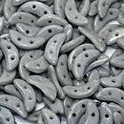 | 01 | S0002WH | Opaque Lilac Gray | 3x10 мм 2 отв. 0,7 мм | 5 гр. ~42 шт. | 149.00 | $1.59 | $1.39 | $1.19
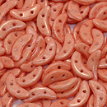 | 02 | S0003WH | Opaque Rose Quartz | 3x10 мм 2 отв. 0,7 мм | 5 гр. ~42 шт. | 149.00 | $1.59 | $1.39 | $1.19
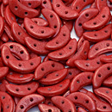 | 03 | S0016WH | Opaque Aurora Red | 3x10 мм 2 отв. 0,7 мм | 5 гр. ~42 шт. | 149.00 | $1.59 | $1.39 | $1.19
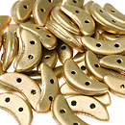 | 04 | K0171 | Matte Metallic Flax | 3x10 мм 2 отв. 0,7 мм | 5 гр. ~42 шт. | 206.00 | $2.20 | $1.92 | $1.64
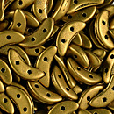 | 05 | K0174 | Matte Metallic Antiqua Gold | 3x10 мм 2 отв. 0,7 мм | 5 гр. ~42 шт. | 149.00 | $1.59 | $1.39 | $1.19
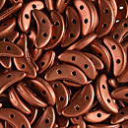 | 06 | K0175 | Matte Metallic Dark Cooper | 3x10 мм 2 отв. 0,7 мм | 5 гр. ~42 шт. | 149.00 | $1.59 | $1.39 | $1.19
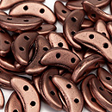 | 07 | K0178 | Matte Metallic Bronze Cooper | 3x10 мм 2 отв. 0,7 мм | 5 гр. ~42 шт. | 149.00 | $1.59 | $1.39 | $1.19
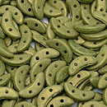 | 08 | S1005WH | Pacifica Avocado | 3x10 мм 2 отв. 0,7 мм | 5 гр. ~42 шт. | 149.00 | $1.59 | $1.39 | $1.19
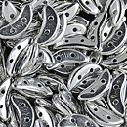 | 09 | S00030 | Silver | 3x10 мм 2 отв. 0,7 мм | 5 гр. ~42 шт. | 206.00 | $2.20 | $1.92 | $1.64
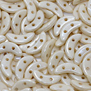 | 10 | LC02010 | Opaque Luster Champagne | 3x10 мм 2 отв. 0,7 мм | 5 гр. ~42 шт. | 149.00 | $1.59 | $1.39 | $1.19
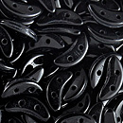 | 11 | 23980 | Jet | 3x10 мм 2 отв. 0,7 мм | 5 гр. ~42 шт. | 149.00 | $1.59 | $1.39 | $1.19
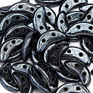 | 12 | L23980 | Hematite | 3x10 мм 2 отв. 0,7 мм | 5 гр. ~42 шт. | 149.00 | $1.59 | $1.39 | $1.19
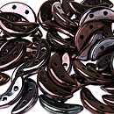 | 13 | LE23980 | Luster Metallic Amethyst Jet | 3x10 мм 2 отв. 0,7 мм | 5 гр. ~42 шт. | 149.00 | $1.59 | $1.39 | $1.19
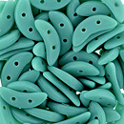 | 14 | M63130 | Matte Turquoise | 3x10 мм 2 отв. 0,7 мм | 5 гр. ~42 шт. | 149.00 | $1.59 | $1.39 | $1.19
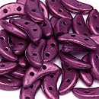 | 15 | 77027CR | Saturated Metalic Cranberry | 3x10 мм 2 отв. 0,7 мм | 5 гр. ~42 шт. | 149.00 | $1.59 | $1.39 | $1.19
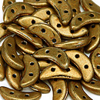 | 16 | 77032CR | Saturated Metalic Gold | 3x10 мм 2 отв. 0,7 мм | 5 гр. ~42 шт. | 149.00 | $1.59 | $1.39 | $1.19
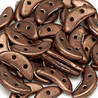 | 17 | 77037CR | Saturated Metalic Copper | 3x10 мм 2 отв. 0,7 мм | 5 гр. ~42 шт. | 149.00 | $1.59 | $1.39 | $1.19
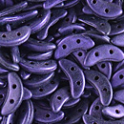 | 18 | 79021MJT | Metallic Suede Purple | 3x10 мм 2 отв. 0,7 мм | 5 гр. ~42 шт. | 149.00 | $1.59 | $1.39 | $1.19
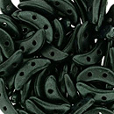 | 19 | 79052MJT | Metallic Suede Dark Forest | 3x10 мм 2 отв. 0,7 мм | 5 гр. ~42 шт. | 149.00 | $1.59 | $1.39 | $1.19
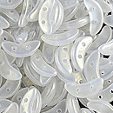 | 20 | 79080CR | Sueded Gold Crystal | 3x10 мм 2 отв. 0,7 мм | 5 гр. ~42 шт. | 149.00 | $1.59 | $1.39 | $1.19
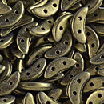 | 21 | 79080MJT | Metallic Suede Gold | 3x10 мм 2 отв. 0,7 мм | 5 гр. ~42 шт. | 149.00 | $1.59 | $1.39 | $1.19
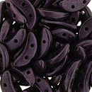 | 22 | 79083MJT | Metallic Suede Dark Plumbum | 3x10 мм 2 отв. 0,7 мм | 5 гр. ~42 шт. | 149.00 | $1.59 | $1.39 | $1.19
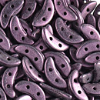 | 23 | 79086MJT | Metallic Suede Pink | 3x10 мм 2 отв. 0,7 мм | 5 гр. ~42 шт. | 149.00 | $1.59 | $1.39 | $1.19
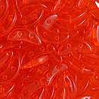 | 24 | 90040 | Light Hyacinth | 3x10 мм 2 отв. 0,7 мм | 5 гр. ~42 шт. | 149.00 | $1.59 | $1.39 | $1.19

в начало >>

